Tableau 2 besoins
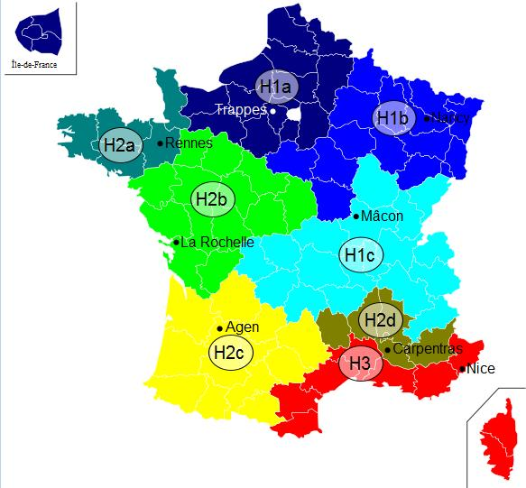
Tableau 2.1 : Réseau de chaleur |  |  |  |  |  |  |  |  |  |  |  |  |  |  |  |  |  | Zone climatique | H1b
A compléter uniquement si création Réseau de Chaleur |  |  |  |  |  |  |  |  |  |  |  |  |  |  |  |  |  | Altitude (m) | >800
Insérer un graphique de répartition des besoins (camembert) par type d'usager (tertiaire, santé, éducation logement… colonne F en fonction de la colonne J)

N° Sous station | Maître d'ouvrage | Bâtiment | Neuf/ existant | Date de raccordement prévue | Type de bâtiment | Eq. Logement | Surface chauffée (m2) | Besoins actuels MWh | Besoins après réhabilitation / démarches énergétique à l'issue des travaux MWh pris en compte pour le dimensionnement | dont Besoins chauffage | dont Besoins ECS | P Souscrite kW | Besoins kWh/m2 | Classe énerg. (A, B, C, …) | Estimation des besoins 2030 : quantifier le besoins en incluant l'impact du décret éco-énergie tertiaire sur les bâtiments concernés MWh | Estimation des besoins 2040 : quantifier le besoins en incluant l'impact du décret éco-énergie tertiaire sur les bâtiments concernés MWh | Consommation plafond d'efficacité énergétique chauffage bâtiment hors ECS (MWh/an)
1.1 | O. HLM xxx | Les xxx | Existant | 2,012 | Log. sociaux |  | 375 | 55 | 55 | 50 | 5 |  | 146.66666667 |  |  |  | 47.8125 | faible efficacité énergétique
1.2 |  |  |  |  | Copropriétés |  | 375 | 55 | 55 | 50 | 5 |  | 146.66666667 |  |  |  | 47.8125 | faible efficacité énergétique
2.1 | Ville de Y | CHU X | Existant | 2,014 | Tertiaire - Commerce |  |  |  |  |  |  |  | #DIV/0! |  |  |  | 0
 | CG | Collège | Neuf | 2,014 |  |  |  |  |  |  |  |  | #DIV/0! |  |  |  | #N/A | #N/A
 |  |  |  |  |  |  |  |  |  |  |  |  | #DIV/0! |  |  |  | #N/A | #N/A
TOTAUX |  |  |  |  |  |  |  |  |  | 100 |  |  |  |  | 0 | 0 | #N/A

A compléter uniquement si extension Réseau de Chaleur
Insérer un graphique de répartition des besoins (camembert) par type d'usager (tertiaire, santé, éducation logement… colonne G en fonction de la colonne K)

Abonnés actuels ou extension | N° Sous station | Maître d'ouvrage | Bâtiment | Neuf/ existant | Date de raccordement prévue | Type de bâtiment | Eq. Logement | Surface chauffée (m2) | Besoins actuels MWh | Besoins après réhabilitation / démarches énergétique à l'issue des travaux MWh pris en compte pour le dimensionnement | dont Besoins chauffage | dont Besoins ECS | P Souscrite kW | Besoins / m2 | Classe énerg. (A, B, C, …) | Estimation des besoins 2030 : quantifier le besoins en incluant l'impact du décret éco-énergie tertiaire sur les bâtiments concernés MWh | Estimation des besoins 2040 : quantifier le besoins en incluant l'impact du décret éco-énergie tertiaire sur les bâtiments concernés MWh | Consommation plafond d'efficacité énergétique chauffage bâtiment hors ECS (MWh/an)
Abonné actuel | 1.1 | O. HLM xxx | Les xxx | Existant | 2,012 | Log. sociaux |  | 375 | 55 | 55 | 50 | 5 |  | 0.14666666667 |  |  |  | 47.8125 | faible efficacité énergétique
Abonné actuel | 1.2 |  |  |  |  | Copropriétés |  | 375 | 55 | 55 | 50 | 5 |  | 0.14666666667 |  |  |  | 47.8125 | faible efficacité énergétique
Total abonnés actuels |  |  |  |  |  |  | 0 | 750 | 110 | 110 | 100 | 10 | 0 | 0.14666666667 |  | 0 | 0 | 95.625 | faible efficacité énergétique
Extension phase 1 | 2.1 | Ville de Y | CHU X | Existant | 2,014 | Log. sociaux |  |  |  |  |  |  |  | #DIV/0! |  |  |  | 0
Extension phase 2 |  | CG | Collège | Neuf | 2,014 | Copropriétés |  |  |  |  |  |  |  | #DIV/0! |  |  |  | 0
Extension phase 3 |  |  |  |  |  |  |  |  |  |  |  |  |  | #DIV/0! |  |  |  | #N/A | #N/A
Total extensions |  |  |  |  |  |  | 0 | 0 | 0 | 0 | 0 | 0 | 0 | #DIV/0! |  | 0 | 0 | #N/A | #N/A
TOTAUX |  |  |  |  |  |  | 0 | 750 | 110 | 110 | 100 | 10 | 0 | 0.14666666667 |  | 0 | 0 | #N/A | #N/A

Tableau 2.2 : Chaufferie dédiée
A compléter uniquement si Chaufferie dédiée
Activités (process, chauffage/ECS, …) | Type de bâtiment | Surface chauffée (m2) | Besoins actuels MWh | Besoins après réhabilitation / démarches énergétique à l'issue des travaux MWh pris en compte pour le dimensionnement | dont Besoins chauffage | dont Besoins ECS | Besoins kWh/m2 | Classe énerg. (A, B, C, …) | Estimation des besoins 2030 : quantifier le besoins en incluant l'impact du décret éco-énergie tertiaire sur les bâtiments concernés MWh | Estimation des besoins 2040 : quantifier le besoins en incluant l'impact du décret éco-énergie tertiaire sur les bâtiments concernés MWh | Consommation plafond d'efficacité énergétique chauffage bâtiment hors ECS (MWh/an) | Commentaire (automatique)
 | Tertiaire - Bureaux | 375 | 60 | 30 | 30 | 0 | 80 |  |  |  | 64.125
 | Tertiaire - Enseignement | 200 | 100 | 90 | 85 | 5 | 450 |  |  |  | 29.16 | faible efficacité énergétique
TOTAUX |  |  |  |  |  |  |  |  | 0 | 0

